Hoja1
 DEBRAY ENRIQUE PEREZ SUAREZ - UNIDAD 2 - ACTIVIDAD INTEGRADORA : ENTREGA AVANCES DEL PROYECTO

 | Dando cumplimiento a la actividad 3 (Integradora) de la UNIDAD 2, presento el Proyecto de ANALISIS DE LA VENTA DIARIA DE ALMUERZOS EJECUTIVOS EN UN RESTAURANTE. Se precisa determinar la venta diaria del Restaurante, lo cual tabulamos en una tabla y basándonos en lo aprendido en la Unidad, hallaremos las medidas de Tendencia central, dispersión y de posición, utilizando una herramienta tecnológica para realizar cada cálculo. Luego, analizaremos los resultados obtenidos.

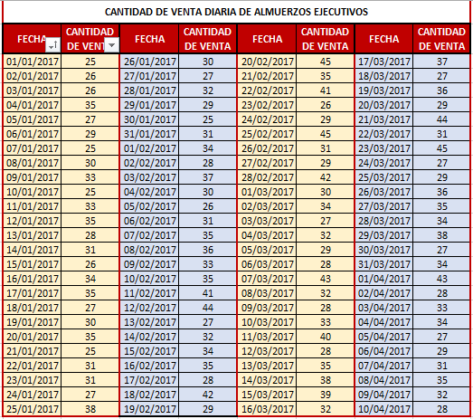

 |  | CANTIDAD DE VENTA DIARIA DE ALMUERZOS EJECUTIVOS
 |  | 25 | 25 | 35 | 34 | 31
 |  | 26 | 31 | 41 | 27 | 45
 |  | 26 | 31 | 44 | 32 | 27 | MEDIDAS DE TENDENCIA CENTRAL, DISPERSION Y POSICION
 |  | 35 | 27 | 27 | 29 | 29 | MODA | 35
 |  | 27 | 38 | 32 | 28 | 36 | MEDIA | 32.38
 |  | 29 | 30 | 34 | 43 | 35 | MEDIANA | 31.5
 |  | 25 | 27 | 35 | 32 | 34 | DESVIACION ESTANDAR | 5.2681240791
 |  | 30 | 32 | 28 | 28 | 38 | VARIANZA | 27.753131313
 |  | 33 | 29 | 42 | 33 | 27 | CUARTIL 1 | 28
 |  | 25 | 25 | 29 | 40 | 34 | CUARTIL 2 | 31.5
 |  | 33 | 31 | 45 | 28 | 43 | CUARTIL 3 | 35
 |  | 35 | 34 | 35 | 35 | 28 | PERCENTIL 1 | 45
 |  | 28 | 28 | 41 | 38 | 33
 |  | 31 | 37 | 26 | 39 | 34 | CONCLUSIONES: Podemos deducir del anterior ejercicio, que
 |  | 26 | 30 | 29 | 32 | 27 | la frecuencia de venta de almuerzos diaria que más se repite es 35
 |  | 34 | 26 | 45 | 37 | 29 | lo que nos permite determinar que el promedio de venta de al-
 |  | 35 | 31 | 31 | 27 | 31 | muerzos diarios es de 35
 |  | 27 | 35 | 29 | 36 | 35 | También podemos determinar que la media es igual al cuartil 2
 |  | 30 | 36 | 42 | 29 | 32 | y nos determina exactamente el 50% de los datos.
 |  | 35 | 33 | 30 | 44 | 28

